Авторизация
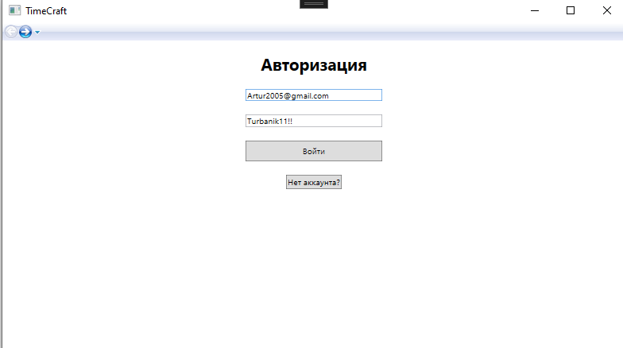
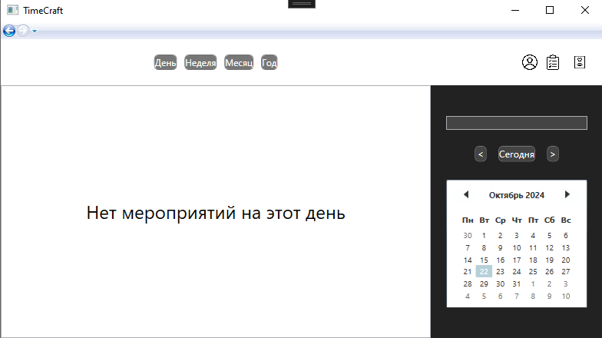
Даты тестирования | 2024-10-22
Test Case # | login_on_correct_data_user
Приоритет тестирования | Высокий.
(Малый / Средний / Высокий)
Название тестирование / Имя | Корректный вход в аккаунт
Резюме испытания | Проверка входа в аккаунт пользователя
Шаги тестирования | 1. Ввести логин
 | 2. Ввести пароль
 | 3. Нажать кнопку "Войти"
Данные тестирования | 1. Введите логин: "Artur2005@gmail.com"
 | 2. Введите пароль: "Turbanik11!!"
Ожидаемый результат | Гость зайдет как пользователь Откроется главное окно с меропритиями на сегодняшний день
Фактический результат | Авторизация проходить успешно, но нет явного указания по вводу данных в текстбоксы(я не понимаю что вводить в поля)

Даты тестирования | 2024-10-22
Test Case # | login_on_incorrect_data_user
Приоритет тестирования | Высокий.
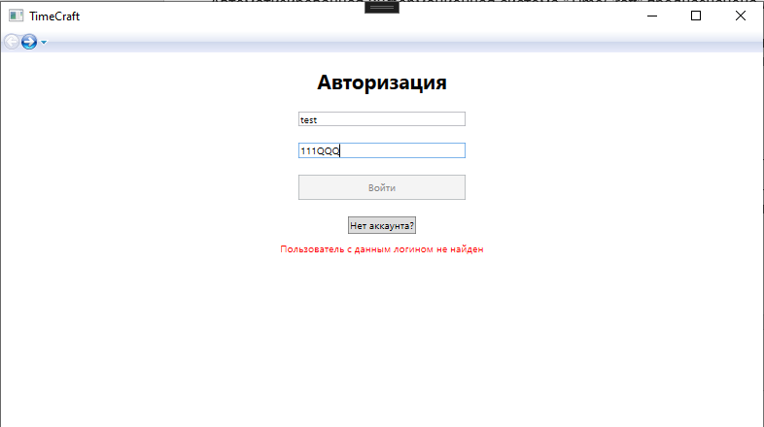
(Малый / Средний / Высокий)
Название тестирование / Имя | Вход в аккаунт с некорректными данными
Резюме испытания | Проверка входа в аккаунт пользователя
Шаги тестирования | 1. Ввести логин
 | 2. Ввести пароль
 | 3. Нажать кнопку "Войти"
Данные тестирования | 1. Введите имя: "test"
 | 2. Введите пароль: "111QQQ"
Ожидаемый результат | Пользователь не сможет авторизоваться
Фактический результат | Соответствует ожидаемому

Регистрация
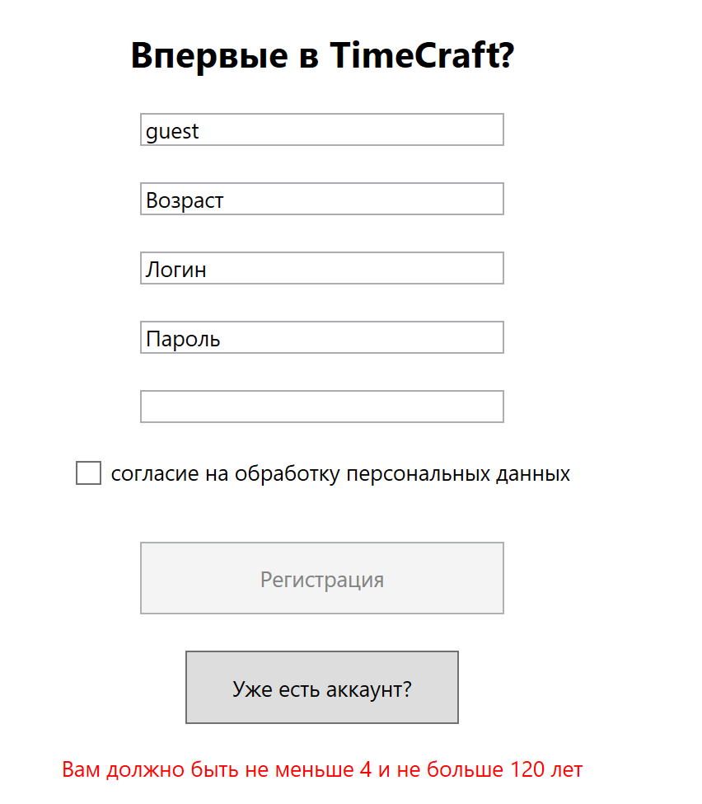
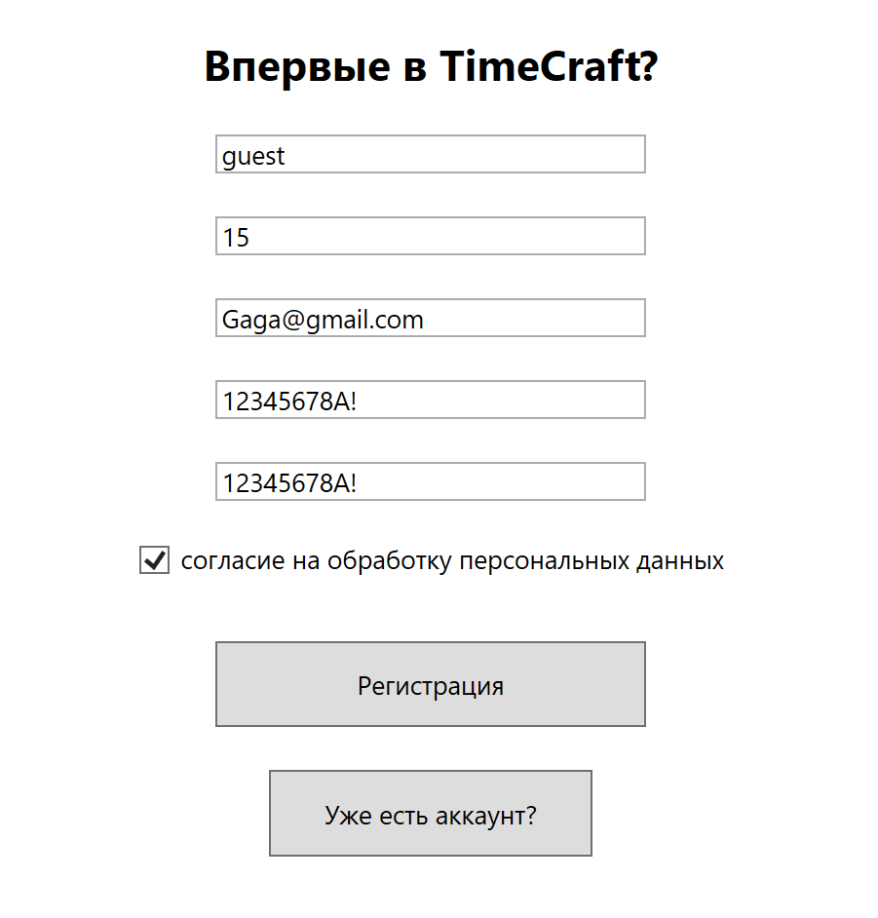
Даты тестирования | 2024-10-22
Test Case # | registration_on_valid_user
Приоритет тестирования | Высокий.
(Малый / Средний / Высокий)
Название тестирование / Имя | Регистрация пользователя
Резюме испытания | Проверка регистрации пользователя на корректных данных и дальнейший вход в аккаунт
Шаги тестирования | 1. Ввести имя
 | 2. Ввести возраст
 | 3. Ввести почту
 | 4. Ввести пароль
 | 5. Повторить пароль
 | 6. Принять политику компании
 | 7. Нажать кнопку "Регистрация"
Данные тестирования

Ожидаемый результат | Гость зайдет как пользователь Откроется главное окно с меропритиями на сегодняшний день
Фактический результат | Регистрация проходит успешно , но нет явного указания по вводу данных в текстбоксы(я не понимаю что вводить в поля)

Даты тестирования | 2024-10-22
Test Case # | registration_on_invalid_data_user
Приоритет тестирования | Высокий.
(Малый / Средний / Высокий)
Название тестирование / Имя | Регистрация пользователя
Резюме испытания | Проверка регистрации пользователя на некорректных данных и дальнейший вход в аккаунт
Шаги тестирования | 1. Ввести имя
 | 2. Ввести возраст
 | 3. Ввести почту
 | 4. Ввести пароль
 | 5. Повторить пароль
 | 6. Принять политику компании
 | 7. Нажать кнопку "Регистрация"
Данные тестирования

Ожидаемый результат | Предупреждение о вводе некорректных данных
Фактический результат | Валидация присутствует

Профиль
Даты тестирования | 2024-10-22
Test Case # | profile_user
Приоритет тестирования | Высокий.
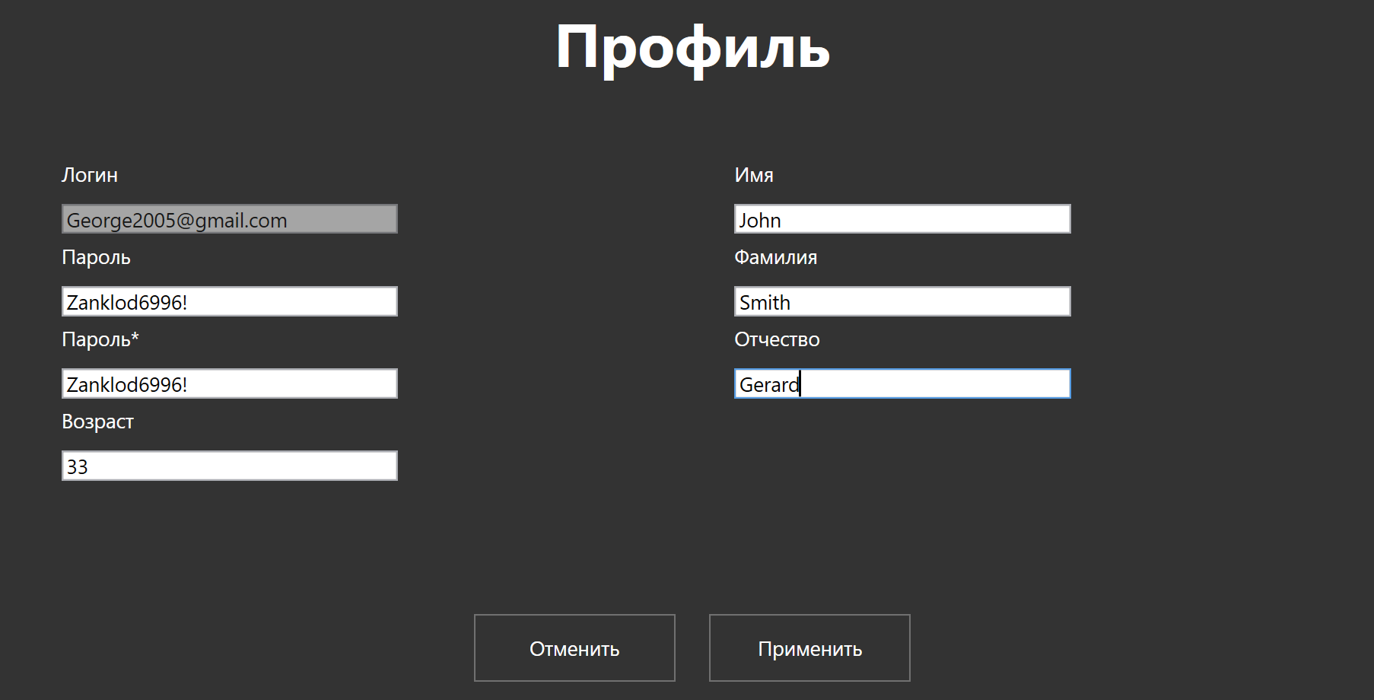
(Малый / Средний / Высокий)
Название тестирование / Имя | Корректный вход в аккаунт
Резюме испытания | Проверка изменения данных в профиле пользователя
Шаги тестирования | 1. Нажать на иконку пользователя в правом верхнем углу
 | 2. Изменить данные в полях ввода
 | 3. Нажать кнопку "Применить"
Данные тестирования | 1. Пароль: "Zanklod6996!"
 | 2. Возраст: "33"
 | 3. Имя: "John"
 | 4. Фамилия: "Smith"
 | 5. Отчество: "Gerard"
Ожидаемый результат | Перекидывает на основное окно
Фактический результат | Нет явного указания по вводу данных в текстбоксы(я не понимаю что вводить в поля)

Создание задачи
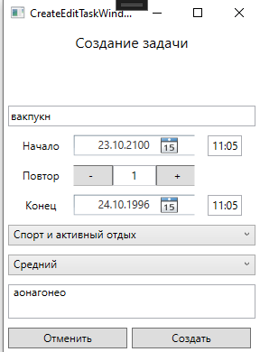
Даты тестирования | 2024-10-22
Test Case # | create_task_valid_data
Приоритет тестирования | Высокий.
(Малый / Средний / Высокий)
Название тестирование / Имя | Создание задачи
Резюме испытания | Проверка создания задачи на корректных данных
Шаги тестирования | 1. Нажать на иконку списка в правом верхнем углу
 | 2. Нажать 2 раза по пустому пространсту на странице
 | 3. Заполднить данные
 | 4. Нажать кнопку "Создать"
Данные тестирования | 1. Название: "Английский"
 | 2. Описание: "Описание"
Ожидаемый результат | Добавляется задача
Фактический результат | При создании новой задачи в системе, при выборе категории из выпадающего списка, вставляется неверная категория.

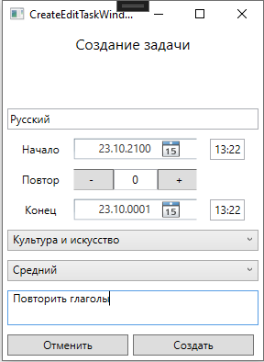
Даты тестирования | 2024-10-22
Test Case # | create_task_invalid_data
Приоритет тестирования | Высокий.
(Малый / Средний / Высокий)
Название тестирование / Имя | Создание задачи
Резюме испытания | Проверка создания задачи
Шаги тестирования | 1. Нажать на иконку списка в правом верхнем углу
 | 2. Нажать 2 раза по пустому пространсту на странице
 | 3. Заполнить данные
 | 4. Нажать кнопку "Создать"
Данные тестирования | 1. Название: "Русский"
 | 2. Дата начала задачи: "23.10.2100 13:22"
 | 3. Дата окончания задачи: "23.10.0001 13:22"
 | 4. Неопознанный выпадающий список: "Культура и искусство";
 | 5. Неопознанный выпадающий список: "Средний";
 | 6. Описание: "Повторить глаголы".
Ожидаемый результат | Вывод предупреждения о некорректных данных
Фактический результат | Задача создалась!!!

Удаление задачи
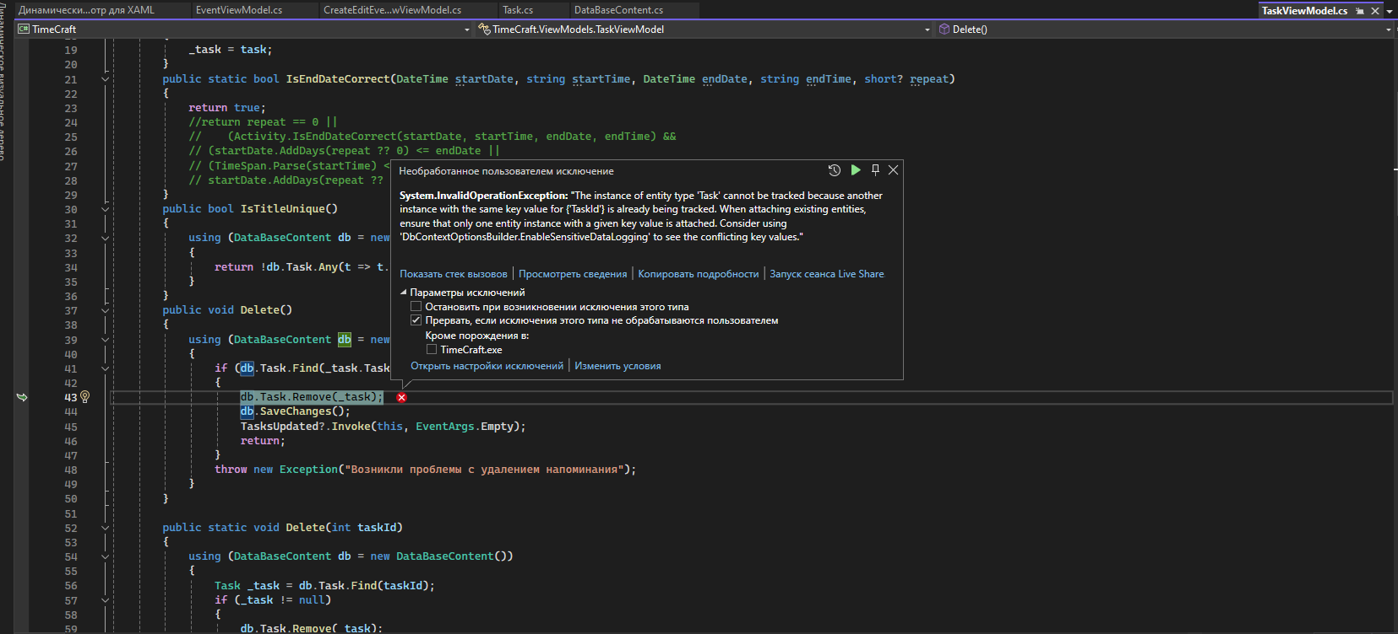
Даты тестирования | 2024-10-22
Test Case # | delete_task
Приоритет тестирования | Высокий.
(Малый / Средний / Высокий)
Название тестирование / Имя | Удаление задачи
Резюме испытания | Проверка удаления задачи
Шаги тестирования | 1. Нажать на иконку списка в правом верхнем углу
 | 2. Нажать кнопку "Удалить"
Данные тестирования
Ожидаемый результат | Удаление задачи
Фактический результат | Программа завершилась с ошибкой

Создание мероприятия
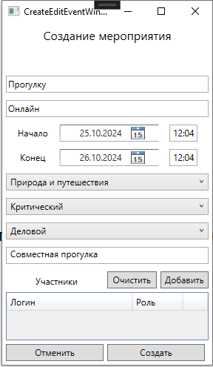
Даты тестирования | 2024-10-22
Test Case # | create_event_valid_data
Приоритет тестирования | Высокий.
(Малый / Средний / Высокий)
Название тестирование / Имя | Создание мероприятия на корректных данных
Резюме испытания | Проверка создания мероприятия
Шаги тестирования | 1. Нажать 2 раза по пустому пространсту на странице
 | 2. Заполнить данные
 | 3. Нажать кнопку "Создать"

Данные тестирования | 1. Название: "Прогулка";
 | 2. Местоположение: "Онлайн";
 | 3. Начальная дата: "25.10.2024 12:04";
 | 4. Конечная дата: "26.10.2024 12:04"
 | 5. Неопознанный выпадающий список: "Природа и путешествия";
 | 6. Неопознанный выпадающий список: "Критический";
 | 7. Неопознанный выпадающий список: "Деловой";
 | 8. Описание: "Совместная прогулка";
 | 9. Необязательное поле добавления участников: "-".
Ожидаемый результат | Добавляется мероприятие
Фактический результат | Программа добавляет мероприятие, однако создать мероприятиес начала с текущим днём нельзя

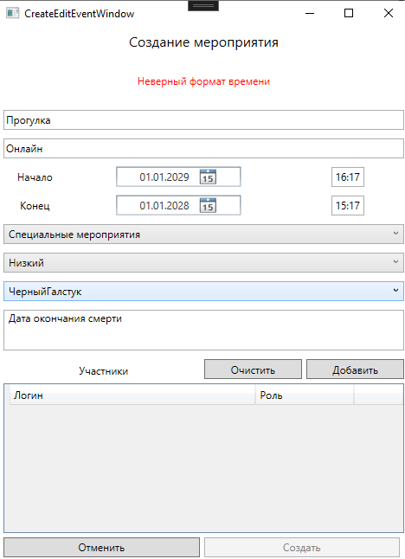
Даты тестирования | 2024-10-22
Test Case # | create_event_invalid_data
Приоритет тестирования | Высокий.
(Малый / Средний / Высокий)
Название тестирование / Имя | Создание мероприятия на некорректных данных
Резюме испытания | Проверка создания мероприятия
Шаги тестирования | 1. Нажать 2 раза по пустому пространсту на странице
 | 2. Заполнить данные
 | 3. Нажать кнопку "Создать"

Данные тестирования | 1. Название: "Прогулка";
 | 2. Местоположение: "Онлайн";
 | 3. Начальная дата: "01.01.2025 16:17";
 | 4. Конечная дата: "01.01.2999 15:17"
 | 5. Неопознанный выпадающий список: "Специальные мероприятия";
 | 6. Неопознанный выпадающий список: "Низкий";
 | 7. Неопознанный выпадающий список: "ЧерныйГалстук";
 | 8. Описание: "Дата окончания смерти";
 | 9. Необязательное поле добавления участников: "-".
Ожидаемый результат | Вывод предупреждения о неверных данных
Фактический результат | Программа отработала согласно ожидаемому результату

Даты тестирования | 2024-10-22
Test Case # | create_event_existing_data
Приоритет тестирования | Высокий.
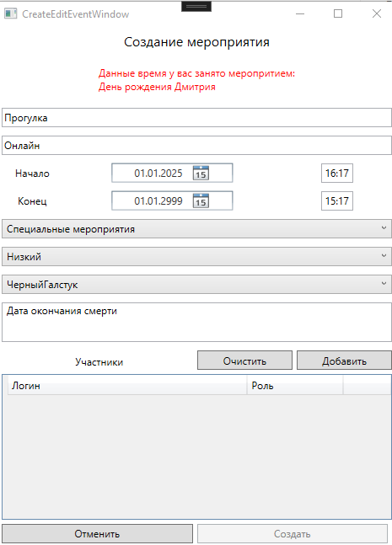
(Малый / Средний / Высокий)
Название тестирование / Имя | Создание мероприятия c началом даты другого мероприятия
Резюме испытания | Проверка создания мероприятия
Шаги тестирования | 1. Нажать 2 раза по пустому пространсту на странице
 | 2. Заполнить данные
 | 3. Нажать кнопку "Создать"

Данные тестирования | 1. Название: "Прогулка";
 | 2. Местоположение: "Онлайн";
 | 3. Начальная дата: "01.01.2025 16:17";
 | 4. Конечная дата: "01.01.2999 15:17"
 | 5. Неопознанный выпадающий список: "Специальные мероприятия";
 | 6. Неопознанный выпадающий список: "Низкий";
 | 7. Неопознанный выпадающий список: "ЧерныйГалстук";
 | 8. Описание: "Дата окончания смерти";
 | 9. Необязательное поле добавления участников: "-".
Ожидаемый результат | Добавляется мероприятие
Фактический результат | Программа выдаёт ошибку уже существующего мероприятия , хотя данного мероприятия уже нет в активных списках

Редактирвоание мероприятия
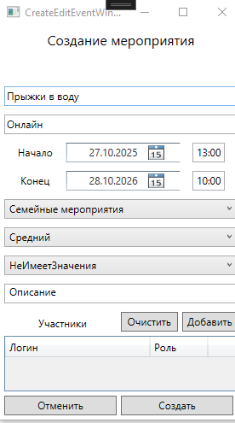
Даты тестирования | 2024-10-22
Test Case # | create_event_valid_data
Приоритет тестирования | Высокий.
(Малый / Средний / Высокий)
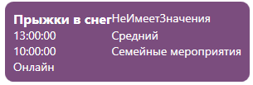
Название тестирование / Имя | Редактирования мероприятия на корректных данных
Резюме испытания | Проверка редактирования мероприятия
Шаги тестирования | 1. Найти созданное текущим пользователем мероприятие и кликнуть один раз
 | 2. Изменить данные
 | 3. Нажать кнопку "Создать"

Данные тестирования | 1. Отредактированное название: "Прыжки в воду";
Ожидаемый результат | Изменение мероприятия
Фактический результат | Программа отработала согласно ожидаемому результату

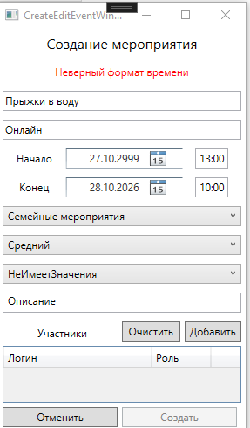
Даты тестирования | 2024-10-22
Test Case # | create_event_invalid_data
Приоритет тестирования | Средний.
(Малый / Средний / Высокий)
Название тестирование / Имя | Редактирования мероприятия на некорректных данных
Резюме испытания | Проверка редактирования мероприятия
Шаги тестирования | 1. Найти созданное текущим пользователем мероприятие и кликнуть один раз
 | 2. Изменить данные
 | 3. Нажать кнопку "Создать"

Данные тестирования | 1. Отредактированная дата начала: "27.10.2999";
Ожидаемый результат | Вывод предупреждения о некорректности данных
Фактический результат | Программа отработала согласно ожидаемому результату

Управление участниками
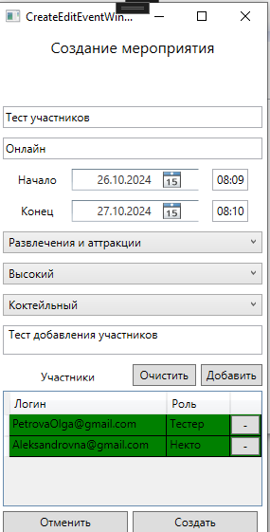
Даты тестирования | 2024-10-22
Test Case # | add_participants
Приоритет тестирования | Средний.
(Малый / Средний / Высокий)
Название тестирование / Имя | Создание мероприятия на корректных данных с участниками
Резюме испытания | Проверка добавления участников
Шаги тестирования | 1. Нажать 2 раза по пустому пространсту на странице
 | 2. Заполнить данные
 | 3. Нажать кнопку "Создать"

Данные тестирования | 1. Название: "Тест участников";
 | 2. Местоположение: "Онлайн";
 | 3. Начальная дата: "26.10.2024 08:09";
 | 4. Конечная дата: "27.10.2024 08:10"
 | 5. Неопознанный выпадающий список: "Развлечения и аттракции";
 | 6. Неопознанный выпадающий список: "Высокий";
 | 7. Неопознанный выпадающий список: "Коктейльный";
 | 8. Описание: "Тест добавления участников";
 | 9. Необязательное поле добавления участников: "PetrovaOlga@gmail.com; Тестер", "Aleksandrovna@gmail.com; Некто".
Ожидаемый результат | Добавляется мероприятие с участниками
Фактический результат | При создании нового мероприятия в системе, при добавлении участника, выбирается другой участник, несмотря на прописанный логин.

Даты тестирования | 2024-10-22
Test Case # | check_notifice
Приоритет тестирования | Средний.
(Малый / Средний / Высокий)
Название тестирование / Имя | Получение уведомления
Резюме испытания | Проверка уведомлений
Шаги тестирования | 1. Нажать на значок в правом верхнем углу
 | 2. Проверить мероприятия
Данные тестирования | "-"
Ожидаемый результат | Получение уведомления о новом приглашении
Фактический результат | Мероприятие добавилось в список на отдельной странице

Даты тестирования | 2024-10-22
Test Case # | agree_invitation
Приоритет тестирования | Средний.
(Малый / Средний / Высокий)
Название тестирование / Имя | Принятие приглашения
Резюме испытания | Проверка приглашения
Шаги тестирования | 1. Нажать на значок в правом верхнем углу
 | 2. Проверить мероприятия
 | 3. Нажать кнопку "Принять"

Данные тестирования | "-"
Ожидаемый результат | Изменение статуса мероприятия
Фактический результат | Мероприятие было принято

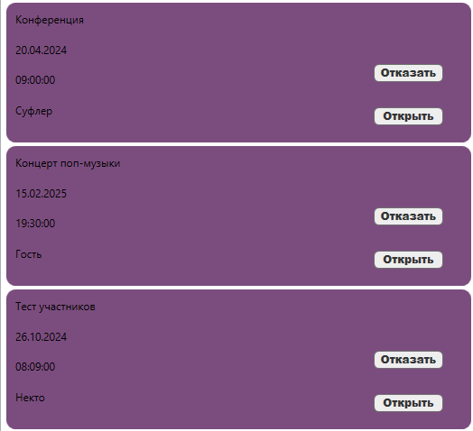

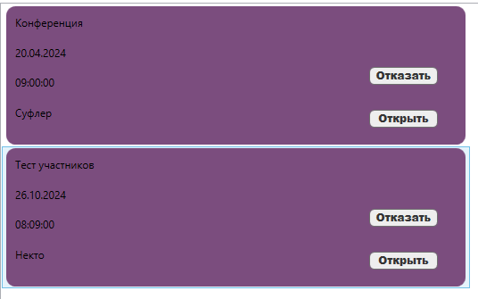
Даты тестирования | 2024-10-22
Test Case # | refuse_invitation
Приоритет тестирования | Средний.
(Малый / Средний / Высокий)
Название тестирование / Имя | Отказ от приглашения
Резюме испытания | Проверка приглашения
Шаги тестирования | 1. Нажать на значок в правом верхнем углу
 | 2. Проверить мероприятия
 | 3. Нажать кнопку "Отказать"

Данные тестирования | "-"
Ожидаемый результат | Удаление мероприятия из списка
Фактический результат | Мероприятие было удалено из списка

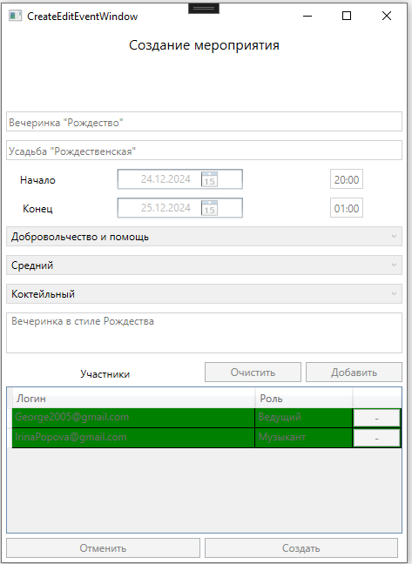
Даты тестирования | 2024-10-22
Test Case # | open_invitation
Приоритет тестирования | низкий.
(Малый / Средний / Высокий)
Название тестирование / Имя | Проверка данных приглашения
Резюме испытания | Проверка приглашения
Шаги тестирования | 1. Нажать на значок в правом верхнем углу
 | 2. Проверить мероприятия
 | 3. Нажать кнопку "Открыть"

Данные тестирования | "-"
Ожидаемый результат | Открытие окна с данными о мерприятии
Фактический результат | Открылось окно с данными

